画面仕様
社員家族情報管理

画面仕様

 | 画面名
 | 1. | 社員家族情報管理[一覧]

 | 概要
 |  | 社員の家族情報を一覧へ表示します。

 | 画面レイアウト
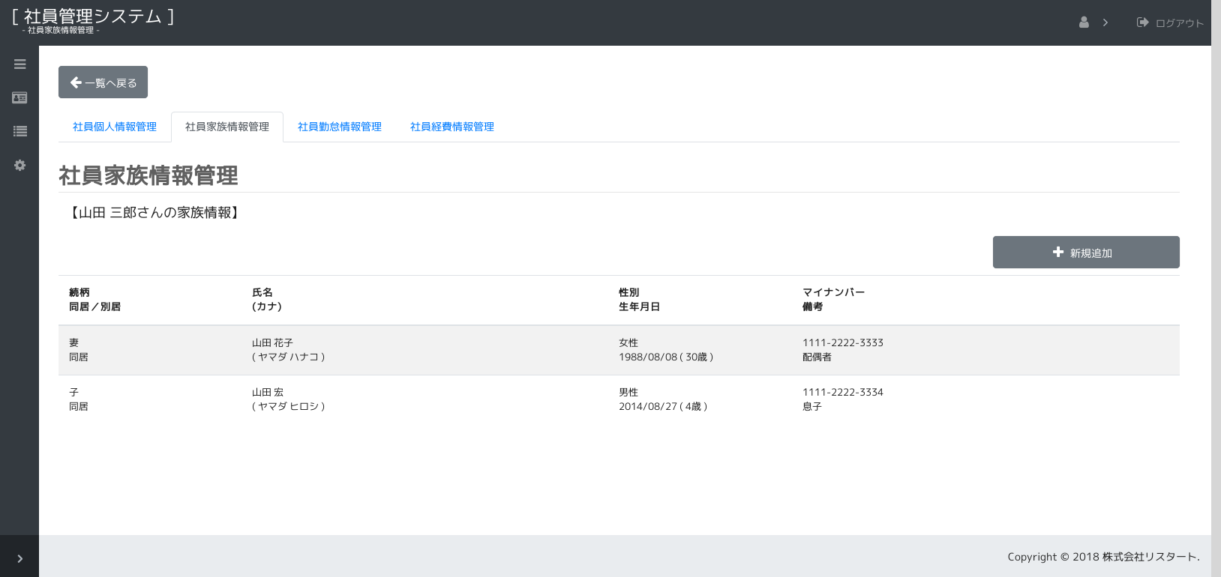

1.

2.

3.
5.
7.
9.
4.
6.
8.
10.

 |  | ※ ヘッダやサイドメニュー、タブ等は共通仕様です。

 | 画面項目
 |  | No. | 名称 |  |  | タイプ | 必須 | 文字種 |  | 文字数 | 初期値 |  | 備考
 |  | 1 | 選択社員名 |  |  | label |  |  |  |  |  |  | 選択された社員名を下記の形式で表示します。
 |  |  |  |  |  |  |  |  |  |  |  |  | "【" + 社員名 + "さんの家族情報】"
 |  | 2 | 新規追加 |  |  | button |  |  |  |  |  |  | 「新規」モードで入力ダイアログを表示します。
 |  |  |  |  |  |  |  |  |  |  |  |  | ※家族明細が20件以上ある場合表示しません。
 |  |  | 家族明細 |  |  | table |  |  |  |  |  |  | 家族の情報を一覧で表示します。
 |  | 3 |  | 続柄 |  | label |  |  |  |  |  |  | 続柄を表示します。
 |  | 4 |  | 同居／別居 |  | label |  |  |  |  |  |  | 同居／別居を表示します。
 |  | 5 |  | 氏名 |  | label |  |  |  |  |  |  | 氏名を表示します。
 |  | 6 |  | カナ氏名 |  | label |  |  |  |  |  |  | カナ氏名を表示します。 |  |  | ※値がある場合のみ表示
 |  | 7 |  | 性別 |  | label |  |  |  |  |  |  | 性別を表示します。
 |  | 8 |  | 生年月日 |  | label |  |  |  |  |  |  | 生年月日を表示します。
 |  |  |  |  |  |  |  |  |  |  |  |  | 横に現在日付より算出した年齢を表示します。
 |  | 9 |  | マイナンバー |  | label |  |  |  |  |  |  | マイナンバーを表示します。
 |  | 10 |  | 備考 |  | label |  |  |  |  |  |  | 備考を表示します。
 |  |  |  | 連番 |  | hidden |  |  |  |  |  |  | 保持データ

 | 画面イベント
 |  | No. | 項目 |  |  |  | イベント |  | 処理
 |  | 1 |  | 画面 |  |  | 初期表示 |  | 画面の初期設定を行います。
 |  |  |  |  |  |  |  |  | - アクション： |  | init, show
 |  |  |  |  |  |  |  |  | - | ログイン認証・権限チェック(共通仕様)を行います。
 |  |  |  |  |  |  |  |  | - | 画面使用権限チェック(共通仕様)を行います。
 |  |  |  |  |  |  |  |  | - | 社員情報用 会話スコープコントローラーを設定します。
 |  |  |  |  |  |  |  |  | - | 社員名を検索(共通仕様)します。
 |  |  |  |  |  |  |  |  | - | アクションにて初期化処理を変更します・
 |  |  |  |  |  |  |  |  | - | 「/init」の場合
 |  |  |  |  |  |  |  |  | - |  | 会話スコープを終了します。
 |  |  |  |  |  |  |  |  | - |  | データを検索し、画面に表示します。
 |  |  |  |  |  |  |  |  | - |  |  | (『表示仕様：1.家族明細取得』を参照)
 |  |  |  |  |  |  |  |  | - | 「/show」の場合
 |  |  |  |  |  |  |  |  | - |  | データを検索し、画面に表示します。
 |  |  |  |  |  |  |  |  | - |  |  | (『表示仕様：1.家族明細取得』を参照)

 |  | 2 | 2 | 新規追加 |  |  | 押下時 |  | 「新規」モードで入力ダイアログを表示します。
 |  |  |  |  |  |  |  |  | - アクション： |  | check_size
 |  |  |  |  |  |  |  |  | - | 件数チェック
 |  |  |  |  |  |  |  |  | - |  | (『表示仕様：2.件数チェック』を参照)
 |  |  |  |  |  |  |  |  | - | 対象の明細の件数>=20の場合
 |  |  |  |  |  |  |  |  | - |  | エラーメッセージを表示して、処理を終了します。 |  |  |  |  | [E00015(20)]
 |  |  |  |  |  |  |  |  | - | （上記以外は次へ）
 |  |  |  |  |  |  |  |  |  | 「新規」モードで入力ダイアログを開きます。
 |  | 3 |  | 家族明細 |  |  | 押下時 |  | 「更新」モードで入力ダイアログを表示します。
 |  |  | 3 |  | 続柄
 |  |  | 4 |  | 同居／別居
 |  |  | 5 |  | 氏名
 |  |  | 6 |  | カナ氏名
 |  |  | 7 |  | 性別
 |  |  | 8 |  | 生年月日
 |  |  | 9 |  | マイナンバー
 |  |  | 10 |  | 備考

 | 画面名
 | 2. | 社員家族情報管理[入力ダイアログ]

 | 概要
 |  | 社員の家族情報の登録・修正・削除を行います。

 | 画面レイアウト
 |  | ※ 「新規」モードの場合
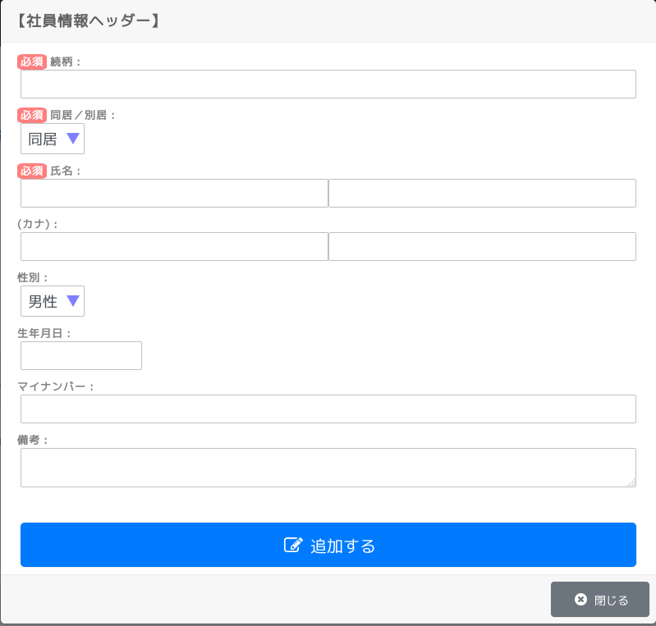

1.

2.

3.
4.

5.
6.

7.

8.

9.

10.

11.

15.

 |  | ※ 「更新」モードの場合
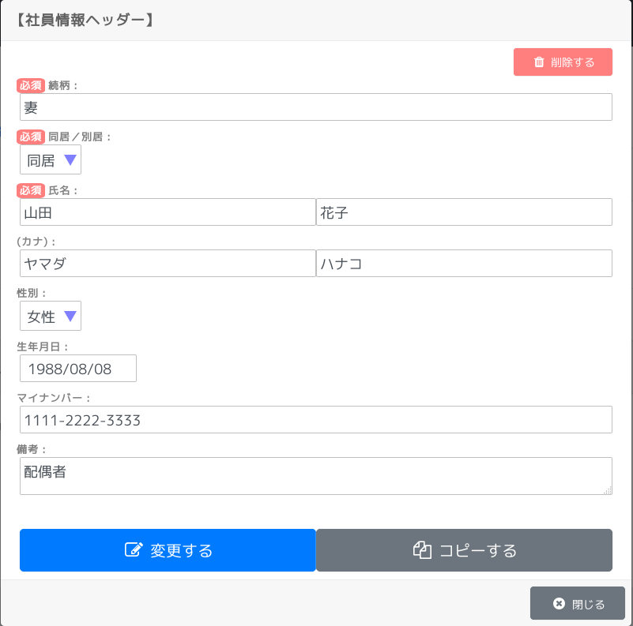

12.

13.
14.

15.

 | 画面項目
 |  | No. | 名称 |  |  | タイプ | 必須 | 文字種 |  | 文字数 | 初期値 |  | 備考
 |  | 1 | 続柄 |  |  | text | ○ | 全角(半角可,スペース不可) |  | 16 | ”” |  | 続柄を入力します。
 |  | 2 | 同居／別居 |  |  | select | ○ |  |  |  | 先頭の値 |  | 同居／別居を入力します。
 |  | 3 | 氏名（姓） |  |  | text | ○ | 全角(半角可,スペース不可) |  | 40 | ”” |  | 氏名（姓）を入力します。
 |  | 4 | 氏名（名） |  |  | text | ○ | 全角(半角可,スペース不可) |  | 40 | ”” |  | 氏名（名）を入力します。
 |  | 5 | カナ氏名（姓） |  |  | text |  | 全角カナ |  | 80 | ”” |  | カナ氏名（姓）を入力します。
 |  | 6 | カナ氏名（名） |  |  | text |  | 全角カナ |  | 80 | ”” |  | カナ氏名（名）を入力します。
 |  | 7 | 性別 |  |  | select |  |  |  |  | 先頭の値 |  | 性別を入力します。
 |  | 8 | 生年月日 |  |  | text |  | 日付 |  | 10 | ”” |  | 生年月日を入力します。
 |  | 9 | マイナンバー |  |  | text |  | 半角数字(「-」可) |  | 14 | ”” |  | マイナンバーを入力します。
 |  | 10 | 備考 |  |  | textarea |  | 全角(半角可) |  | 200 | ”” |  | 備考を入力します。
 |  |  | 連番 |  |  | hidden |  |  |  |  |  |  | 保持データ
 |  |  | 個人ID |  |  | hidden |  |  |  |  |  |  | 保持データ
 |  | 11 | 追加する |  |  | button |  |  |  |  |  |  | 追加処理を行います。
 |  | 12 | 削除する |  |  | button |  |  |  |  |  |  | 削除処理を行います。
 |  | 13 | 変更する |  |  | button |  |  |  |  |  |  | 更新処理を行います。
 |  | 14 | コピーする |  |  | button |  |  |  |  |  |  | コピー処理を行います。
 |  | 15 | 閉じる |  |  | button |  |  |  |  |  |  | ダイアログを閉じます。

 | 画面イベント
 |  | No. | 項目 |  |  |  | イベント |  | 処理
 |  | 1 |  | 画面 |  |  | 初期表示 |  | 画面の初期設定を行います。
 |  |  |  |  |  |  |  |  |  | 「新規」モードの場合
 |  |  |  |  |  |  |  |  |  |  | 初期値の設定をします。
 |  |  |  |  |  |  |  |  |  | 「更新」モードの場合
 |  |  |  |  |  |  |  |  | - アクション： |  | find_data
 |  |  |  |  |  |  |  |  | - |  | データを取得し表示します。
 |  |  |  |  |  |  |  |  | - |  |  | (『表示仕様：3.家族情報取得』を参照)

 |  | 2 | 11 | 追加する |  |  | 押下時 |  | 入力内容を追加します。
 |  |  |  |  |  |  |  |  | - アクション： |  | check
 |  |  |  |  |  |  |  |  | - | 基本入力チェック（共通仕様）を行います。
 |  |  |  |  |  |  |  |  | - |  | NGの場合
 |  |  |  |  |  |  |  |  | - |  |  | エラーメッセージを表示して、処理を終了します。
 |  |  |  |  |  |  |  |  | - |  | （上記以外は次へ）
 |  |  |  |  |  |  |  |  | - |  | ※ 件数チェック。(画面1の件数チェックと同じ)
 |  |  |  |  |  |  |  |  |  | 確認ダイアログを表示します。 |  |  |  |  | [W00002(家族情報の追加)]
 |  |  |  |  |  |  |  |  |  |  | はい以外の場合
 |  |  |  |  |  |  |  |  |  |  |  | 確認ダイアログを閉じ、処理を終了します。
 |  |  |  |  |  |  |  |  |  |  | （上記以外は次へ）
 |  |  |  |  |  |  |  |  | - アクション： |  | insert
 |  |  |  |  |  |  |  |  | - | 入力チェックを行います。(checkアクションと同じ)
 |  |  |  |  |  |  |  |  | - | 追加処理を行います。
 |  |  |  |  |  |  |  |  | - |  | (『更新仕様：1.追加処理』を参照)
 |  |  |  |  |  |  |  |  | - |  | NGの場合
 |  |  |  |  |  |  |  |  | - |  |  | エラーメッセージを表示して、処理を終了します。
 |  |  |  |  |  |  |  |  | - |  |  |  |  |  |  | [E00005(家族情報の追加)]
 |  |  |  |  |  |  |  |  | - |  | （上記以外は次へ）
 |  |  |  |  |  |  |  |  | - | 一覧画面に完了メッセージを表示します。 |  |  |  |  |  | [I00002(家族情報の追加)]
 |  |  |  |  |  |  |  |  |  | 家族明細をリフレッシュします。
 |  |  |  |  |  |  |  |  | - アクション： |  | find_list
 |  |  |  |  |  |  |  |  | - | データを取得し表示します。
 |  |  |  |  |  |  |  |  | - |  | (『表示仕様：1.家族明細取得』を参照)
 |  |  |  |  |  |  |  |  |  | ダイアログを閉じます。

 |  | 3 | 13 | 変更する |  |  | 押下時 |  | 変更内容を反映します。
 |  |  |  |  |  |  |  |  | - アクション： |  | check
 |  |  |  |  |  |  |  |  | - | 基本入力チェック（共通仕様）を行います。
 |  |  |  |  |  |  |  |  | - |  | NGの場合
 |  |  |  |  |  |  |  |  | - |  |  | エラーメッセージを表示して、処理を終了します。
 |  |  |  |  |  |  |  |  | - |  | （上記以外は次へ）
 |  |  |  |  |  |  |  |  | - |  | ※ 更新に必要なキー情報の必須チェックを行います。
 |  |  |  |  |  |  |  |  |  | 確認ダイアログを表示します。 |  |  |  |  | [W00002(家族情報の更新)]
 |  |  |  |  |  |  |  |  |  |  | はい以外の場合
 |  |  |  |  |  |  |  |  |  |  |  | 確認ダイアログを閉じ、処理を終了します。
 |  |  |  |  |  |  |  |  |  |  | （上記以外は次へ）
 |  |  |  |  |  |  |  |  | - アクション： |  | update
 |  |  |  |  |  |  |  |  | - | 入力チェックを行います。(checkアクションと同じ)
 |  |  |  |  |  |  |  |  | - | 更新処理を行います。
 |  |  |  |  |  |  |  |  | - |  | (『更新仕様：2.更新処理』を参照)
 |  |  |  |  |  |  |  |  | - |  | NGの場合
 |  |  |  |  |  |  |  |  | - |  |  | エラーメッセージを表示して、処理を終了します。
 |  |  |  |  |  |  |  |  | - |  |  |  |  |  |  | [E00005(家族情報の更新)]
 |  |  |  |  |  |  |  |  | - |  | （上記以外は次へ）
 |  |  |  |  |  |  |  |  | - | 一覧画面に完了メッセージを表示します。 |  |  |  |  |  | [I00002(家族情報の更新)]
 |  |  |  |  |  |  |  |  |  | 家族明細をリフレッシュします。
 |  |  |  |  |  |  |  |  | - アクション： |  | find_list
 |  |  |  |  |  |  |  |  | - | データを取得し表示します。
 |  |  |  |  |  |  |  |  | - |  | (『表示仕様：1.家族明細取得』を参照)
 |  |  |  |  |  |  |  |  |  | ダイアログを閉じます。

 |  | 4 | 12 | 削除する |  |  | 押下時 |  | 対象データを削除します。
 |  |  |  |  |  |  |  |  | - アクション： |  | check
 |  |  |  |  |  |  |  |  | - | 基本入力チェック（共通仕様）を行います。
 |  |  |  |  |  |  |  |  | - |  | NGの場合
 |  |  |  |  |  |  |  |  | - |  |  | エラーメッセージを表示して、処理を終了します。
 |  |  |  |  |  |  |  |  | - |  | （上記以外は次へ）
 |  |  |  |  |  |  |  |  | - |  | ※ 更新に必要なキー情報の必須チェックを行います。
 |  |  |  |  |  |  |  |  |  | 確認ダイアログを表示します。 |  |  |  |  | [W00002(家族情報の削除)]
 |  |  |  |  |  |  |  |  |  |  | はい以外の場合
 |  |  |  |  |  |  |  |  |  |  |  | 確認ダイアログを閉じ、処理を終了します。
 |  |  |  |  |  |  |  |  |  |  | （上記以外は次へ）
 |  |  |  |  |  |  |  |  | - アクション： |  | delete
 |  |  |  |  |  |  |  |  | - | 入力チェックを行います。(checkアクションと同じ)
 |  |  |  |  |  |  |  |  | - | 削除処理を行います。
 |  |  |  |  |  |  |  |  | - |  | (『更新仕様：3.削除処理』を参照)
 |  |  |  |  |  |  |  |  | - |  | その他のNGの場合
 |  |  |  |  |  |  |  |  | - |  |  | エラーメッセージを表示して、処理を終了します。
 |  |  |  |  |  |  |  |  | - |  |  |  |  |  |  | [E00005(家族情報の削除)]
 |  |  |  |  |  |  |  |  | - |  | （上記以外は次へ）
 |  |  |  |  |  |  |  |  | - | 一覧画面に完了メッセージを表示します。 |  |  |  |  |  | [I00002(家族情報の削除)]
 |  |  |  |  |  |  |  |  |  | 家族明細をリフレッシュします。
 |  |  |  |  |  |  |  |  | - アクション： |  | find_list
 |  |  |  |  |  |  |  |  | - | データを取得し表示します。
 |  |  |  |  |  |  |  |  | - |  | (『表示仕様：1.家族明細取得』を参照)
 |  |  |  |  |  |  |  |  |  | ダイアログを閉じます。

 |  | 5 | 14 | コピーする |  |  | 押下時 |  | 対象データをコピーして「新規」モードで画面を開きなおします。
 |  |  |  |  |  |  |  |  |  | 確認ダイアログを表示します。 |  |  |  | [W00001(コピーして新規追加の画面を開きます。)]
 |  |  |  |  |  |  |  |  |  |  | はい以外の場合
 |  |  |  |  |  |  |  |  |  |  |  | 確認ダイアログを閉じ、処理を終了します。
 |  |  |  |  |  |  |  |  |  |  | （上記以外は次へ）
 |  |  |  |  |  |  |  |  | - アクション： |  | find_data
 |  |  |  |  |  |  |  |  | - | データを取得し表示します。
 |  |  |  |  |  |  |  |  | - |  | (『表示仕様：3.家族情報取得』を参照)
 |  |  |  |  |  |  |  |  |  | 入力ダイアログを「新規」モードで再設定します。
 |  |  |  |  |  |  |  |  |  | 注意メッセージを表示します。 |  |  |  |  |  | [W00013]

 |  | 6 | 15 | 閉じる |  |  | 押下時 |  | ダイアログを閉じます。

